상품제안서
아가일 컬러 핸드스트랩 손목줄 | 상품코드: F30858

 |  |  |  |  |  |  | 02-412-0044 | www.easy1.co.kr
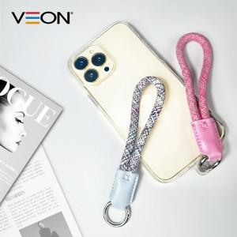

【상세/제작정보】 | 색상 : 그레이,핑크 기본OPP (택배개입수는 종이케이스변경에따라 상이할 수 있습니다.)

【인쇄/포장옵션】 | 레이저 / OPP(비닐)

【공급단가】 | 수량 | 200~ | 500~ | 1,000~ | 3,000~ | 5,000~
*VAT별도 | 단가 | 1,620원 | 1,600원 | 1,560원 | 1,500원 | 1,430원

【상품 URL】 | https://dev.easy1.co.kr:443/src/goods_detail.php?gdno=30858

